상품제안서
PVC파우치 코인&카드케이스 | 상품코드: S43027

 |  |  |  |  |  |  | 02-713-8555 | www.synergygift.co.kr
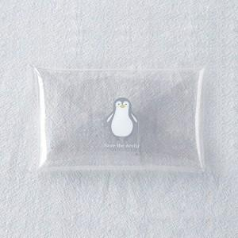 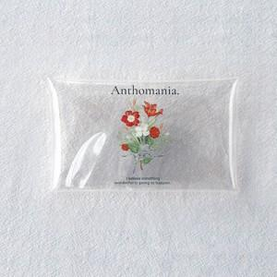 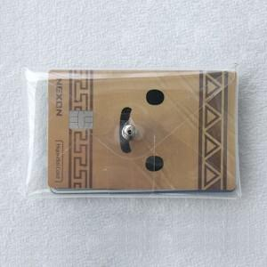

【상세/제작정보】

【인쇄/포장옵션】 | 실크, UV컬러130x110 / OPP(비닐)

【공급단가】 | 수량 | 100~ | 300~ | 1,000~ | 3,000~ | 10,000~
*VAT별도 | 단가 | 2,210원 | 2,090원 | 1,980원 | 1,930원 | 1,900원

【상품 URL】 | https://www.synergygift.co.kr:443/src/goods_detail.php?gdno=43027

